TOP画面
TOP画面

 | 【各機能】

調整くん
 |  | イベント一覧
 |  |  | イベント一覧画面へ遷移する（イベント一覧からイベント選択 → イベント編集 又は イベント回答へ）

イベント一覧
 |  | イベント登録画面
 |  |  | イベント登録画面へ遷移する

イベント登録
 |  | ユーザーマスタメンテ
 |  |  | ユーザーマスタメンテ画面へ遷移する

ユーザーマスタメンテ

イベント一覧画面
イベント一覧画面

イベント一覧
 | 【各機能】

 |  | 幹事選択
 |  |  | 表示したいイベントの幹事を選択する
 |  |  | 選択した幹事のイベント一覧が表示される

 |  | イベント一覧
 |  |  | 選択された幹事のイベントが一覧表示される
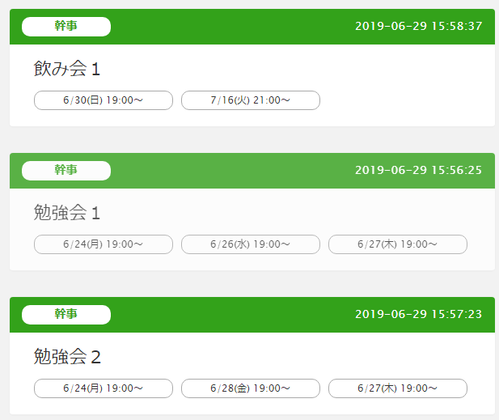
 |  | 編集
 |  |  | 一覧から選択したイベントの編集画面へ遷移する

 |  | 削除
 |  |  | 一覧から選択したイベントを削除する

 |  | 戻る
 |  |  | TOP画面へ戻る

戻る

イベント登録画面
イベント登録画面

 | 【各機能】
イベント登録
 |  | 幹事選択
 |  |  | イベントの幹事を選択する

 |  | 開始時間
 |  |  | イベントの開始時間を入力
 |  |  | ここで入力した開始時間が候補日のデフォルトの開始時間となる

 |  | 終了時間
 |  |  | イベントの終了時間が必要なら入力
 |  |  | 基本は想定時間（約1時間など）でセッティングするので、終了時間は必須項目にしない

候補日
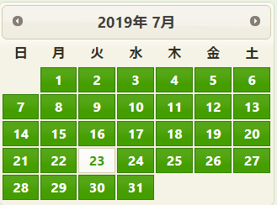
カレンダー
 |  | 候補日
 |  |  | カレンダーで選択された候補日が羅列される
 |  |  | 時間は開始時間、終了時間から取得

 |  | カレンダー
 |  |  | 候補日を選択するカレンダー

 |  | 戻る
 |  |  | TOP画面へ戻る

戻る

イベント回答画面
イベント回答画面

 | 【各機能】
イベント回答
 |  | 名前選択
 |  |  | 回答する参加者を選択

 |  | 出欠回答
 |  |  | 各候補日の出欠を選択する

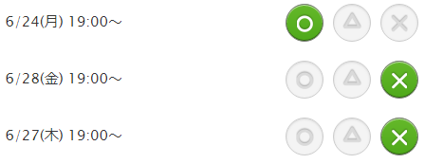
出欠回答
 |  | メモ
 |  |  | コメントなど必要な場合に入力する
 |  |  | メモが入力された場合、イベントユーザーテーブルにメモ専用のレコードを追加する

 |  | 回答
 |  |  | 入力内容で回答する

 |  | 戻る
 |  |  | TOP画面へ戻る

回答
戻る

